JOSE ANTONIO ZAPATA - AUXI
 |  | 
INSPECTOR | AURA
FECHA ENTREGA PEDIDO CLIENTE: | 2026-01-15
OPERARIO: | CONSERJERIA (634 393 922)
 | C/ JOSE ANTONIO ZAPATA 2-14, LEGAZPI
SERVICIO: | H:24H

Nº de artículo | Descripción de artículo | Formato | Unidades | Nº de artículo | Referencias adicionales | Unidades
Columna1 | Columna3 | Columna4 | Columna5
70000123 | FORESAN WC AMBIENTADOR DELUXE 125ML | 1
20000407 | AMBIENTADOR VYM-CHANEL 1L | 1
20000175 | AMBIENTADOR VYM-CHANEL 5 LT | 1 | 1
20000406 | AMBIENTADOR VYM-LAVANDA 1L | 1
20000176 | AMBIENTADOR VYM-LAVANDA 5 LT | 1
20000140 | AMBIENTADOR DULCE FLORAL 5L | 1
20000142 | AMONIACO PERF CASABLANCA 1 LT | 1 | 30
30000193 | BAYETA MICROFIBRA TERRY LILA | 1
30000194 | BAYETA MICROFIBRA TERRY VERDE | 1
30000187 | BAYETA CRISTALES MICROGLASS | 1
40000012 | P.B. SACO 115X150 G/200 | 1
40000025 | P.B. 85X105 COMUN. NEGRA G/140 | 1
40000037 | P.B.COMUN 85X105 SAYRE AMARILLA | 1
40000033 | P.B.BASURA INSA 70X90 | 1 | 2
40000044 | P.B. BASURA 52X58 SAYRE NEGRA F | 1 | 12 | Nº de artículo | Domestico Aura | Unidades
20000250 | LIM. MOPAS VINFER PROFESIONAL SPRAY | 1 |  | 20000082 | INTO W.C. SUPER 750 ML
30000031 | CEPILLO COMPETENCIA S/PALO | 1 | 1 | 20000037 | ALKLANET 1LT C/PISTOLA
30000035 | CEPILLO MOQUETA S/PALO | 1 |  | 70000182 | SCOTTEX HIG.16ROLLOS
30000270 | CEPILLO TECHO OVAL | 1
30000205 | CUBO RECTANGULAR C/ESCURRIDOR 13LT VERDE | 1
30000201 | CUBO AGUA ECO 8LT | 1
20000228 | VYM-GRASS 5 LT | 1 | 1
11000004 | ESPATULA PINTOR MANGO BIMATERIA 040 MM NIVEL | 1
30000137 | MIRACLEAN BIG VILEDA (PQT 8UD) | 1
30000215 | ESTROPAJO FIBRA VERDE C/ESPONJA | 1
30000214 | ESTROPAJO FIBRA VERDE | 1
30000225 | FREGONA MICROFIBRA TIRAS AZUL | 1 | 3
30000218 | FREGONA ALGODÓN 225 GR | 1
30000220 | FREGONA INDUSTRIAL ALGODÓN 350 GR | 1 | 1
30000108 | PINZA NYLON FREGONA INDUSTRIAL | 1
20000185 | CITRO-VYM 5 LT | 1
20000182 | BIO-SUN VYMA 5 LT DALIA | 1 | 1
20000181 | BIO-SUN VYMA 5 LT APPLE | 1
20000434 | CONCENTRADO VYM+PLUS (CITRO) 250ML | 1
20000433 | CONCENTRADO VYM+PLUS (DALIA) 250ML | 1
20000435 | CONCENTRADO VYM+PLUS (ROSS) 250ML | 1
20000216 | VYM-AMONIACOPINO 5 LT. | 1
30000234 | GASA P/MOPA 100 X 80 PLA | 1
30000235 | GASA P/MOPA 120 X 80 PLA | 1
50000012 | GUANTES NITRILO AZUL (100 UD) T-S | 1
50000011 | GUANTES NITRILO AZUL (100 UD) T-M | 1
50000010 | GUANTES NITRILO AZUL (100 UD) T-L | 1
50000013 | GUANTES NITRILO AZUL (100 UD) T-XL | 1
30000157 | GUANTES SUPERFOOD SPONTEX T-6 | 1
30000158 | GUANTES SUPERFOOD SPONTEX T-7 | 1
30000159 | GUANTES SUPERFOOD SPONTEX T-8 | 1
30000160 | GUANTES SUPERFOOD SPONTEX T-9 | 1
20000148 | GEL DERMOPROTECTOR VYMA 5 L. | 1
20000232 | VYM-JABONOSO MADERA 5 LT | 1
70000122 | FLOTA VAJILLAS PROF. 4,5L. | 1
70000111 | FAIRY V.ULTRA 480ML. | 1
20000151 | LEJIA CASABLANCA 50 GR 1LT | 1
20000379 | DETERLEJIA PINO LEON 1,6 LT | 1
70000017 | 2R.LIMPIA CRISTALES 1L.PISTOLA | 1
20000187 | CRISTAL-VYM LIMPIACRISTALES 5 LT | 1
20000247 | VINFER INOX SPRAY 600ML | 1
70000183 | SIDOL METALES 150ML. | 1
20000249 | LIM.MUEBLES BRILLO VINFER SPRAY 400 CC. | 1
10000051 | ROLLO SECAMANOS VYMA STANDARD | 6 | 1
10000056 | ROLLO WC STANDARD | 12
10000056 | ROLLO WC STANDARD | 108 | 1
10000055 | ROLLO WC INDUSTRIAL VYMA PASTA | 18
10000046 | CAJA TOALLA Z EXTRASEC PASTA | 1
30000245 | PALO ALUMINIO TITANIO 140CM (CEPILLOS Y FREGONAS) | 1 | 1
30000239 | PALO ALUMINIO ANODIZADO 150CM (FREG INDUS Y MOPAS) | 1
30000249 | PALO METALICO EXTENSIBLE 300CM | 1
30000057 | RECOGEDOR LA IBERICA C/MANGO | 1
30000298 | PINCEL NYLON MEDIANO | 1
30000297 | VAPORIZA.CAYON C/DIFUS.1000 ML | 1
30000138 | PLUMERO MICROFIBRAS ANIBAL | 1
30000109 | RASCADOR PLAST TIPO SCRAP | 1
30000107 | PACK 10 HOJAS P/TIPO SCRAP IPC | 1
30000237 | MOPA COMPLETA 45 CM S/PALO | 1
30000261 | REPUESTO MOPA ALGODÓN 45 CM | 1
30000238 | MOPA COMPLETA 75 CM S/PALO | 1
30000262 | REPUESTO MOPA ALGODÓN 75 CM | 1
30000236 | MOPA COMPLETA 100 CM S/PALO | 1
30000260 | REPUESTO MOPA ALGODÓN 100 CM | 1
30000294 | PAQUETE TRAPO SABANA 1 KG | 1
30000016 | ROLLO ESTROPAJO ACERO Nº 0 | 1
30000021 | ROLLO ESTROPAJO ACERO Nº 2 | 1
20000094 | NETTOCLAR RAPID 5 LT | 1
20000046 | BENDUROL ULTRA 5 LT | 1
80000069 | CARRO MULTIFUNCION CARLIMP 2000 | 1
80000068 | BOLSA P/CARRO CARLIMP AMARILLA | 1
70000036 | ALCOHOL CIDAS 96º SANITARIO 1L | 1
20000139 | ALCOHOL QUEMAR 1 LT. | 1
30000116 | REP. MOJADOR 35 CM. | 1
30000118 | SOPORTE DE MOJADOR 35 CM. | 1
30000117 | REP. MOJADOR 45 CM. | 1
30000119 | SOPORTE DE MOJADOR 45 CM. | 1
30000113 | RASQUETA PROF.COMP.INOX.35 CM. | 1
30000096 | GOMA RASQUETA 35 CM. | 1
30000114 | RASQUETA PROF.COMP.INOX.45 CM. | 1
30000097 | GOMA RASQUETA 45 CM. | 1
30000115 | RASQUETA PROF.COMP.INOX.55 CM. | 1
30000098 | GOMA RASQUETA 55 CM. | 1

MAQUINILLA 15
INSPECTOR | AURA
FECHA ENTREGA PEDIDO CLIENTE: | 2026-01-15
OPERARIO:
 | CP MAQUINILLA 15 MADRID
SERVICIO: | H: 24 HORAS

Nº de artículo | Descripción de artículo | Formato | Unidades | Nº de artículo | Referencias adicionales | Unidades
Columna1 | Columna3 | Columna4 | Columna5 |  | PLUMERO REDONDO (FOTO) CON PALO EXTENSIBLE 1,5-2M | 1
70000123 | FORESAN WC AMBIENTADOR DELUXE 125ML | 1
20000407 | AMBIENTADOR VYM-CHANEL 1L | 1
20000175 | AMBIENTADOR VYM-CHANEL 5 LT | 1
20000406 | AMBIENTADOR VYM-LAVANDA 1L | 1
20000176 | AMBIENTADOR VYM-LAVANDA 5 LT | 1
20000140 | AMBIENTADOR DULCE FLORAL 5L | 1 | 1
20000142 | AMONIACO PERF CASABLANCA 1 LT | 1 | 15
30000193 | BAYETA MICROFIBRA TERRY LILA | 1
30000194 | BAYETA MICROFIBRA TERRY VERDE | 1
30000187 | BAYETA CRISTALES MICROGLASS | 1
40000012 | P.B. SACO 115X150 G/200 | 1
40000025 | P.B. 85X105 COMUN. NEGRA G/140 | 1 | 5
40000037 | P.B.COMUN 85X105 SAYRE AMARILLA | 1
40000033 | P.B.BASURA INSA 70X90 | 1
40000044 | P.B. BASURA 52X58 SAYRE NEGRA F | 1 | 10 | Nº de artículo | Domestico Aura | Unidades
20000250 | LIM. MOPAS VINFER PROFESIONAL SPRAY | 1 |  | 20000082 | INTO W.C. SUPER 750 ML
30000031 | CEPILLO COMPETENCIA S/PALO | 1 |  | 20000037 | ALKLANET 1LT C/PISTOLA
30000035 | CEPILLO MOQUETA S/PALO | 1 |  | 70000182 | SCOTTEX HIG.16ROLLOS
30000270 | CEPILLO TECHO OVAL | 1
30000205 | CUBO RECTANGULAR C/ESCURRIDOR 13LT VERDE | 1
30000201 | CUBO AGUA ECO 8LT | 1
20000228 | VYM-GRASS 5 LT | 1
11000004 | ESPATULA PINTOR MANGO BIMATERIA 040 MM NIVEL | 1 | 1
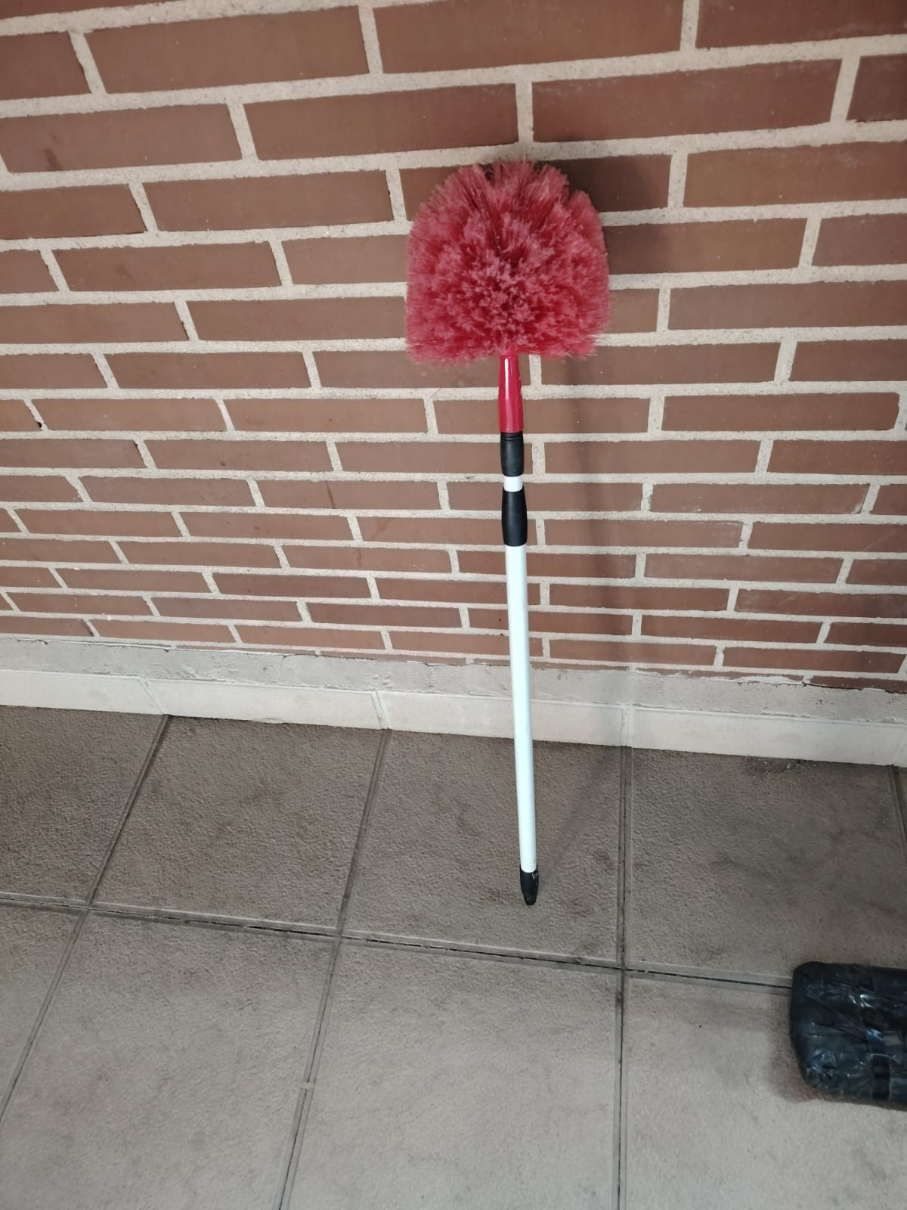
30000137 | MIRACLEAN BIG VILEDA (PQT 8UD) | 1
30000215 | ESTROPAJO FIBRA VERDE C/ESPONJA | 1
30000214 | ESTROPAJO FIBRA VERDE | 1
30000225 | FREGONA MICROFIBRA TIRAS AZUL | 1
30000218 | FREGONA ALGODÓN 225 GR | 1
30000220 | FREGONA INDUSTRIAL ALGODÓN 350 GR | 1
30000108 | PINZA NYLON FREGONA INDUSTRIAL | 1
20000185 | CITRO-VYM 5 LT | 1
20000182 | BIO-SUN VYMA 5 LT DALIA | 1 | 2
20000181 | BIO-SUN VYMA 5 LT APPLE | 1
20000434 | CONCENTRADO VYM+PLUS (CITRO) 250ML | 1
20000433 | CONCENTRADO VYM+PLUS (DALIA) 250ML | 1
20000435 | CONCENTRADO VYM+PLUS (ROSS) 250ML | 1
20000216 | VYM-AMONIACOPINO 5 LT. | 1
30000234 | GASA P/MOPA 100 X 80 PLA | 1 | 1
30000235 | GASA P/MOPA 120 X 80 PLA | 1
50000012 | GUANTES NITRILO AZUL (100 UD) T-S | 1
50000011 | GUANTES NITRILO AZUL (100 UD) T-M | 1
50000010 | GUANTES NITRILO AZUL (100 UD) T-L | 1
50000013 | GUANTES NITRILO AZUL (100 UD) T-XL | 1
30000157 | GUANTES SUPERFOOD SPONTEX T-6 | 1
30000158 | GUANTES SUPERFOOD SPONTEX T-7 | 1
30000159 | GUANTES SUPERFOOD SPONTEX T-8 | 1
30000160 | GUANTES SUPERFOOD SPONTEX T-9 | 1
20000148 | GEL DERMOPROTECTOR VYMA 5 L. | 1 | 1
20000232 | VYM-JABONOSO MADERA 5 LT | 1
70000122 | FLOTA VAJILLAS PROF. 4,5L. | 1
70000111 | FAIRY V.ULTRA 480ML. | 1
20000151 | LEJIA CASABLANCA 50 GR 1LT | 1 | 15
20000379 | DETERLEJIA PINO LEON 1,6 LT | 1
70000017 | 2R.LIMPIA CRISTALES 1L.PISTOLA | 1
20000187 | CRISTAL-VYM LIMPIACRISTALES 5 LT | 1
20000247 | VINFER INOX SPRAY 600ML | 1
70000183 | SIDOL METALES 150ML. | 1
20000249 | LIM.MUEBLES BRILLO VINFER SPRAY 400 CC. | 1
10000051 | ROLLO SECAMANOS VYMA STANDARD | 6
10000056 | ROLLO WC STANDARD | 12
10000056 | ROLLO WC STANDARD | 108
10000055 | ROLLO WC INDUSTRIAL VYMA PASTA | 18
10000046 | CAJA TOALLA Z EXTRASEC PASTA | 1
30000245 | PALO ALUMINIO TITANIO 140CM (CEPILLOS Y FREGONAS) | 1
30000239 | PALO ALUMINIO ANODIZADO 150CM (FREG INDUS Y MOPAS) | 1
30000249 | PALO METALICO EXTENSIBLE 300CM | 1
30000057 | RECOGEDOR LA IBERICA C/MANGO | 1
30000298 | PINCEL NYLON MEDIANO | 1
30000297 | VAPORIZA.CAYON C/DIFUS.1000 ML | 1
30000138 | PLUMERO MICROFIBRAS ANIBAL | 1
30000109 | RASCADOR PLAST TIPO SCRAP | 1
30000107 | PACK 10 HOJAS P/TIPO SCRAP IPC | 1
30000237 | MOPA COMPLETA 45 CM S/PALO | 1
30000261 | REPUESTO MOPA ALGODÓN 45 CM | 1
30000238 | MOPA COMPLETA 75 CM S/PALO | 1
30000262 | REPUESTO MOPA ALGODÓN 75 CM | 1
30000236 | MOPA COMPLETA 100 CM S/PALO | 1
30000260 | REPUESTO MOPA ALGODÓN 100 CM | 1
30000294 | PAQUETE TRAPO SABANA 1 KG | 1
30000016 | ROLLO ESTROPAJO ACERO Nº 0 | 1
30000021 | ROLLO ESTROPAJO ACERO Nº 2 | 1
20000094 | NETTOCLAR RAPID 5 LT | 1
20000046 | BENDUROL ULTRA 5 LT | 1
80000069 | CARRO MULTIFUNCION CARLIMP 2000 | 1
80000068 | BOLSA P/CARRO CARLIMP AMARILLA | 1
70000036 | ALCOHOL CIDAS 96º SANITARIO 1L | 1
20000139 | ALCOHOL QUEMAR 1 LT. | 1
30000116 | REP. MOJADOR 35 CM. | 1
30000118 | SOPORTE DE MOJADOR 35 CM. | 1
30000117 | REP. MOJADOR 45 CM. | 1
30000119 | SOPORTE DE MOJADOR 45 CM. | 1
30000113 | RASQUETA PROF.COMP.INOX.35 CM. | 1
30000096 | GOMA RASQUETA 35 CM. | 1
30000114 | RASQUETA PROF.COMP.INOX.45 CM. | 1
30000097 | GOMA RASQUETA 45 CM. | 1
30000115 | RASQUETA PROF.COMP.INOX.55 CM. | 1
30000098 | GOMA RASQUETA 55 CM. | 1

